상품제안서
애니존 66W 초고속충전 패브릭 LCD 케이블 UTC | 상품코드: F25418

 |  |  |  |  |  |  | 02-412-0044 | www.easy1.co.kr
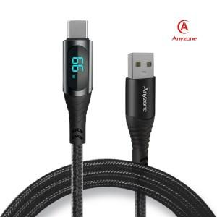

【상세/제작정보】

【인쇄/포장옵션】 | 실크, 레이저 / 포장지포장

【공급단가】 | 수량 | 100~ | 300~ | 500~ | 1,000~ | 3,000~
*VAT별도 | 사이즈(1.2m) | 4,810원 | 4,730원 | 4,620원 | 4,440원 | 4,250원
 | 사이즈(2.0m) | 5,200원 | 5,120원 | 5,000원 | 4,800원 | 4,600원

【상품 URL】 | https://easy1.co.kr:443/src/goods_detail.php?gdno=25418

